Tabelle1
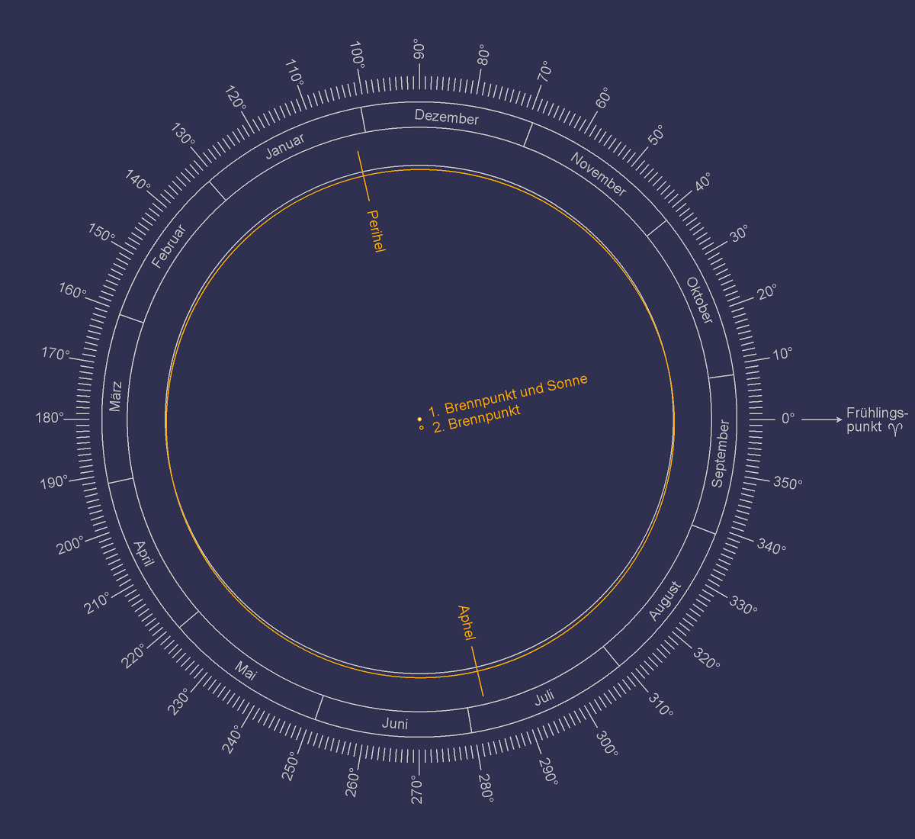

EINGABEN

Solarkonstante: S in Watt pro Quadratmetern [W/m2] |  | 1367
Große Halbachse a in Astronomischen Einheiten [AE] |  | 1
Abstand zur Sonne r in Astronomischen Einheiten [AE] |  | 1
Neigung є in Grad [°] |  | 23.44
Breitengrad L in Grad [°] |  | 0

 | Zeitpunkt auf der Nordhalbkugel (NH) |  | Sonneneinstrahlung I in Watt pro Quadratmeter pro Tag [W/m2/Tag] | Längengrad der Erdumlaufbahn λ |  |  | Deklination δ |  |  | Stundenwinkel bei Sonnenuntergang h

 |  |  |  | in PI [π] | in Radian [rad] | in Grad [°] |  | in Radian [rad] | in Grad [°] |  | in Radian [rad] | in Grad [°]
 |  |  | I = S · a2 [h · sin L · sin δ + sin h · cos L · cos δ] ) π · r2 |  |  |  | sin δ = -sin є · sin λ | δ = sin-1 (-sin є · sin λ) |  | cos h = max[-1, min[1, -tan(L) · tan(δ)]] | h = cos-1 ( max[-1, min[1, -tan(L) · tan(δ)]] )

 | Herbstäquinoktium | September | 435.12961441 | 0 | 0 | 0 | 0 | 0 | 0 | 0 | 1.5707963268 | 90
 | Wintersonnenwende | Dezember | 200.6302237 | 0.5 | 1.57 | 90 | 0.8873577816 | 1.0915827051 | 62.54308199 | 0 | 1.5707963268 | 90
 | Frühlingsäquinoktium | März | 263.83779768 | 1 | 3.14 | 180 | -0.79520322 | -0.91934266272 | -52.6744545 | 0 | 1.5707963268 | 90
 | Sommersonnenwende | Juni | 428.43508288 | 1.5 | 4.71 | 270 | -0.17473861691 | -0.17564029456 | -10.063447591 | 0 | 1.5707963268 | 90

